Feuil1
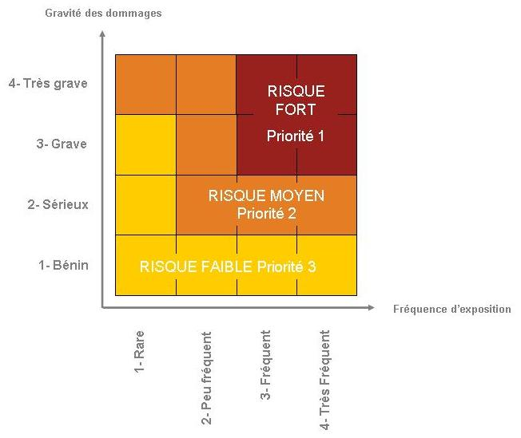
Unité de travail :
Date de réalisation :
Effectifs:

Situations dangereuses | salariés exposés | Risques/Dommages | Mesures de prévention |  |  |  | Cotation |  |  | Moyens de prévention à mettre en place | Plan d’action
 |  |  | Existantes | utilisées | Non utilisées | Pourquoi ? | Fréquence | Gravité | Priorité
 |  |  |  |  |  |  |  |  |  |  | Délai | Référent | Budget
Passage de cables au sol | UT1 | Chute/Fracture | Passe cable |  | x | Mauvais état | 3 | 2 | 2 | Remplacement des passes câbles | 6 mois | Mr…
Ambiance sonore |  | Fatigue perte auditive | Mise à disposition de casques |  | x | Mauvais état | 3 | 2 | 2 | Participation au financement des bouchons moulés | 6 mois

